Bug_reports
Environment : Windows 10 , Google Chrome Версия 101.0.4951.67 (Официальная сборка), (64 бит)
Bug_id: | Title: | Severity: | Priority: | Precondition: | STR: | AR: | ER: | Attachments:
id-1 | Минимум 2 символа (поле name) | S1 (Blocker) | P1 (High) | Остальные поля заполнены валидными данными. | 1. Открыть ссылку: http://itcareer.pythonanywhere.com/ 2. Ввеcти name: Ad 3. Заполнить остальные поля валидными данными. 4. Нажать кнопку SUBMIT | Success! | Error in name field
id-2 | Максимум 128 символов (поле name) | S5 (Trivial) | P3 (Low) | Остальные поля заполнены валидными данными. | 1. Открыть ссылку: http://itcareer.pythonanywhere.com/ 2. Ввеcти name: Adaaaaaaaaaaaaaaaaaaaaaaaaaaaaaaaaaaaaaaaaaaaaaaaaaaaaaaaaaaaaaaaaaaaaaaaaaaaaaaaaaaaaaaaaaaaaaaaaaaaaaaaaaaaaaaaaaaaaaaaaaaaaaa 3. Заполнить остальные поля валидными данными. 4. Нажать кнопку SUBMIT | Success! | Error in name field
id-3 | 3 символа (поле name) | S1 (Blocker) | P1 (High) | Остальные поля заполнены валидными данными. | 1. Открыть ссылку: http://itcareer.pythonanywhere.com/ 2. Ввеcти name: Ada 3. Заполнить остальные поля валидными данными. 4. Нажать кнопку SUBMIT | Success! | Error in name field
id-4 | 127 символов (поле name) | S5 (Trivial) | P3 (Low) | Остальные поля заполнены валидными данными. | 1. Открыть ссылку: http://itcareer.pythonanywhere.com/ 2. Ввеcти name: Adaaaaaaaaaaaaaaaaaaaaaaaaaaaaaaaaaaaaaaaaaaaaaaaaaaaaaaaaaaaaaaaaaaaaaaaaaaaaaaaaaaaaaaaaaaaaaaaaaaaaaaaaaaaaaaaaaaaaaaaaaaaaaa 3. Заполнить остальные поля валидными данными. 4. Нажать кнопку SUBMIT | Error in name field | Success!
id-5 | Проверка регистрозависимости (поле name) | S3 (Major) | P2 (Medium) | Остальные поля заполнены валидными данными. | 1. Открыть ссылку: http://itcareer.pythonanywhere.com/ 2. Ввеcти name: AdelyA 3. Заполнить остальные поля валидными данными. 4. Нажать кнопку SUBMIT | Error in name field | Success!
id-6 | Использование кириллицы (поле name) | S1 (Blocker) | P1 (High) | Остальные поля заполнены валидными данными. | 1. Открыть ссылку: http://itcareer.pythonanywhere.com/ 2. Ввеcти name: Аделя 3. Заполнить остальные поля валидными данными. 4. Нажать кнопку SUBMIT | Success! | Error in name field
id-7 | Использование букв кириллицы, идентичных латинице (буква "А")(поле name) | S1 (Blocker) | P1 (High) | Остальные поля заполнены валидными данными. | 1. Открыть ссылку: http://itcareer.pythonanywhere.com/ 2. Ввеcти name: Аdelya 3. Заполнить остальные поля валидными данными. 4. Нажать кнопку SUBMIT | Success! | Error in name field
id-8 | Фокус на placeholder (должен пропасть текст "Name?") | S4 (Minor) | P1 (Low) | Поля не заполнены | 1. Открыть ссылку: http://itcareer.pythonanywhere.com/ 2. Наведение фокуса на placeholder поля name | Текст поля "Name?" не пропадает | Текст поля "Name?" пропадает
id-9 | Обновление страницы после успешного введения данных | S4 (Minor) | P1 (Low) | Поля заполнены валидными данными. | 1. Открыть ссылку: http://itcareer.pythonanywhere.com/ 2. Ввеcти name: Adelya 3. Заполнить остальные поля валидными данными. 4. Нажать кнопку SUBMIT | Информация об успешной регистрации после предыдущего входа не исчезает | Информация об успешной регистрации после предыдущего входа исчезает | 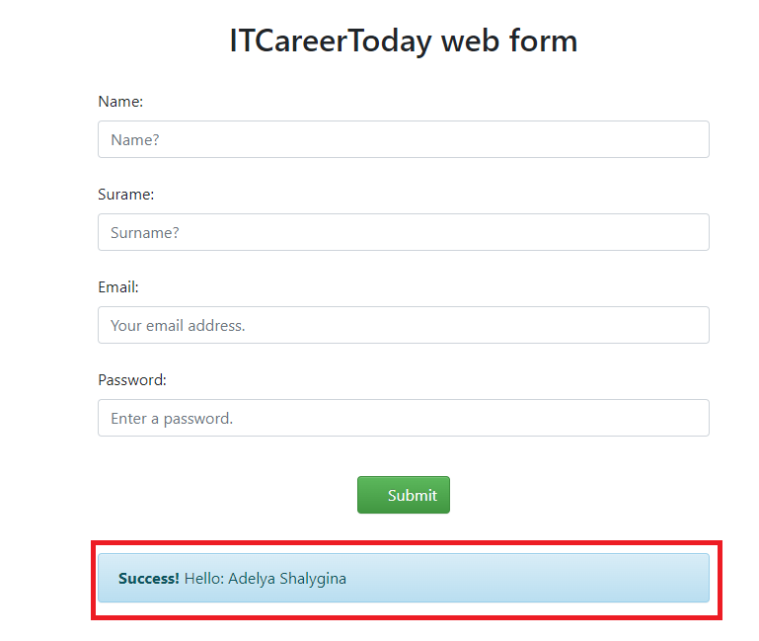
id-10 | Использование недопустимых спец.символов(поле name) | S3 (Major) | P2 (Medium) | Остальные поля заполнены валидными данными. | 1. Открыть ссылку: http://itcareer.pythonanywhere.com/ 2. Ввеcти name: Adelya@ 3. Заполнить остальные поля валидными данными. 4. Нажать кнопку SUBMIT | Success! | Error in name field
id-11 | Начало имени со спец.символа(поле name) | S4 (Minor) | P1 (Low) | Остальные поля заполнены валидными данными. | 1. Открыть ссылку: http://itcareer.pythonanywhere.com/ 2. Ввеcти name: -Adelya 3. Заполнить остальные поля валидными данными. 4. Нажать кнопку SUBMIT | Error in name field | Success!
id-12 | Окончание имени спец. Символом(поле name) | S4 (Minor) | P1 (Low) | Остальные поля заполнены валидными данными. | 1. Открыть ссылку: http://itcareer.pythonanywhere.com/ 2. Ввеcти name: Adelya- 3. Заполнить остальные поля валидными данными. 4. Нажать кнопку SUBMIT | Error in name field | Success!
id-13 | Фокус на placeholder | S4 (Minor) | P1 (Low) | Поля не заполнены | 1. Открыть ссылку: http://itcareer.pythonanywhere.com/ 2. Наведение фокуса на placeholder поля name | Поле имеет знак "?" | Поле должно быть без знака "?"
id-14 | Ввод смайликов (поле name) | S2 (Critical) | P1 (High) | Остальные поля заполнены валидными данными. | 1. Открыть ссылку: http://itcareer.pythonanywhere.com/ 2. Ввеcти name: 😂😂😂😂😂😂😂 3. Заполнить остальные поля валидными данными. 4. Нажать кнопку SUBMIT | Success! | Error in name field
id-15 | Использование комбинации не разрешенных спец.символов (поле name) | S3 (Major) | P2 (Medium) | Остальные поля заполнены валидными данными. | 1. Открыть ссылку: http://itcareer.pythonanywhere.com/ 2. Ввеcти name: Ade@lya! 3. Заполнить остальные поля валидными данными. 4. Нажать кнопку SUBMIT | Success! | Error in name field
id-16 | Обновление страницы после неуспешного введения данных (поле name) | S4 (Minor) | P1 (Low) | Остальные поля заполнены валидными данными. | 1. Открыть ссылку: http://itcareer.pythonanywhere.com/ 2. Ввеcти name: Adelya 3. Заполнить остальные поля валидными данными. 4. Нажать кнопку SUBMIT 5.Обновить страницу | Информация о не успешной регистрации после предыдущего входа не исчезает | Информация о не успешной регистрации после предыдущего входа исчезает | 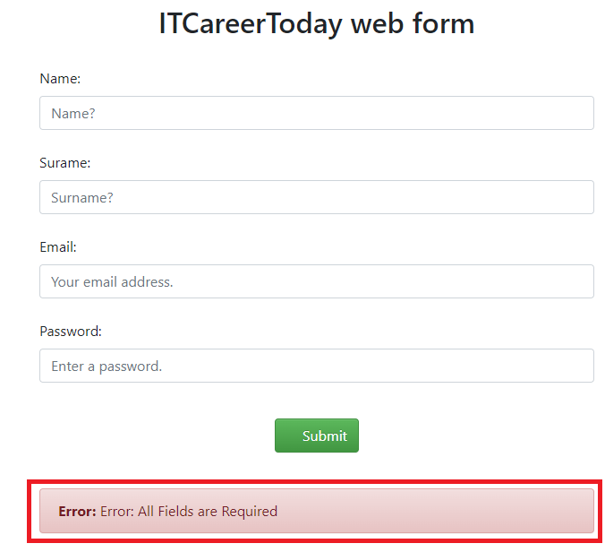
id-17 | Проверка цвета рамки поля (поле name) | S3 (Major) | P2 (Medium) | Остальные поля заполнены валидными данными. | 1. Открыть ссылку: http://itcareer.pythonanywhere.com/ 2. Ввеcти name: Ad 3. Заполнить остальные поля валидными данными. 4. Нажать кнопку SUBMIT 5.Обновить страницу после неудачной регистрации. | Поле "name" подсвечивается голубой рамкой | Поле "name" должно подсвечиваться красной рамкой
id-18 | Всплывающее сообщение о результате неудачного входа (поле name) | S3 (Major) | P2 (Medium) | Остальные поля заполнены валидными данными. | 1. Открыть ссылку: http://itcareer.pythonanywhere.com/ 2. Ввеcти name: Ad 3. Заполнить остальные поля валидными данными. 4. Нажать кнопку SUBMIT | Информация о неуспешной регистрации не содержит саму информацию о типе ошибки в поле | Информация о неуспешной регистрации содержит саму информацию о типе ошибки в поле ("Error in name field")
id-19 | Ввод даты (поле name) | S2 (Critical) | P1 (High) | Остальные поля заполнены валидными данными. | 1. Открыть ссылку: http://itcareer.pythonanywhere.com/ 2. Ввеcти name: 14.10.2017 3. Заполнить остальные поля валидными данными. 4. Нажать кнопку SUBMIT | Success! | Error in name field
id-20 | 1 символ (поле surname) | S3 (Major) | P2 (Medium) | Остальные поля заполнены валидными данными. | 1. Открыть ссылку: http://itcareer.pythonanywhere.com/ 2. Ввести surname: S 3. Заполнить остальные поля валидными данными. 4. Нажать кнопку SUBMIT 5.Обновить страницу | Success! | Error in surname field
id-21 | 129 символов (поле surname) | S3 (Major) | P2 (Medium) | Остальные поля заполнены валидными данными. | 1. Открыть ссылку: http://itcareer.pythonanywhere.com/ 2.Surname: ShalyginaAdaaaaaaaaaaaaaaaaaaaaaaaaaaaaaaaaaaaaaaaaaaaaaaaaaaaaaaaaaaaaaaaaaaaaaaaaaaaaaaaaaaaaaaaaaaaaaaaaaaaaaaaaaaaaaaaaaaaaaS; 3. Заполнить остальные поля валидными данными. 4. Нажать кнопку SUBMIT. 5.Обновить страницу | Success! | Error in surname field
id-22 | Пустое поле (поле suname) | S1 (Blocker) | P1 (High) | Остальные поля заполнены валидными данными. | 1. Открыть ссылку: http://itcareer.pythonanywhere.com/ 2. Оставить поле surname пустым. 3. Заполнить остальные поля валидными данными. 4. Нажать кнопку SUBMIT | Success! | Error in surname field
id-23 | Использование кириллицы (поле suname) | S1 (Blocker) | P1 (High) | Остальные поля заполнены валидными данными. | 1. Открыть ссылку: http://itcareer.pythonanywhere.com/ 2. Ввести surname: Шалыгина 3. Заполнить остальные поля валидными данными. 4. Нажать кнопку SUBMIT | Success! | Error in surname field
id-24 | Использование букв кириллицы, идентичных латинице (буква "А") (поле suname) | S1 (Blocker) | P1 (High) | Остальные поля заполнены валидными данными. | 1. Открыть ссылку: http://itcareer.pythonanywhere.com/ 2. Ввести surname: Shalyginа 3. Заполнить остальные поля валидными данными. 4. Нажать кнопку SUBMIT | Success! | Error in surname field
id-25 | Фокус на placeholder (должен пропасть текст "Surname?") | S4 (Minor) | P1 (Low) | Поля не заполнены | 1. Открыть ссылку: http://itcareer.pythonanywhere.com/ 2. Наведение фокуса на placeholder поля name | Текст поля "Surname?" не пропадает | Текст поля "Surname?" пропадает
id-26 | Использование недопустимых спец.символов (поле suname) | S3 (Major) | P2 (Medium) | Остальные поля заполнены валидными данными. | 1. Открыть ссылку: http://itcareer.pythonanywhere.com/ 2. Ввеcти surname: Shalygina@ 3. Заполнить остальные поля валидными данными. 4. Нажать кнопку SUBMIT | Success! | Error in name field
id-27 | Фокус на placeholder | S4 (Minor) | P1 (Low) | Поля не заполнены | 1. Открыть ссылку: http://itcareer.pythonanywhere.com/ 2. Наведение фокуса на placeholder поля name | Поле имеет знак "?" | Поле должно быть без знака "?"
id-28 | Ввод смайликов (поле surname) | S2 (Critical) | P1 (High) | Остальные поля заполнены валидными данными. | 1. Открыть ссылку: http://itcareer.pythonanywhere.com/ 2. Ввеcти surname: 😂😂😂😂😂😂😂 3. Заполнить остальные поля валидными данными. 4. Нажать кнопку SUBMIT | Success! | Error in surname field
id-29 | Использование комбинации не разрешенных спец.символов (поле surname) | S3 (Major) | P2 (Medium) | Остальные поля заполнены валидными данными. | 1. Открыть ссылку: http://itcareer.pythonanywhere.com/ 2. Ввеcти name: Sha@lygina! 3. Заполнить остальные поля валидными данными. 4. Нажать кнопку SUBMIT | Success! | Error in surname field
id-30 | Обновление страницы после неуспешного введения данных (поле surname) | S4 (Minor) | P1 (Low) | Остальные поля заполнены валидными данными. | 1. Открыть ссылку: http://itcareer.pythonanywhere.com/ 2. Поле surname пустое 3. Заполнить остальные поля валидными данными. 4. Нажать кнопку SUBMIT 5.Обновить страницу | Информация о не успешной регистрации после предыдущего входа не исчезает | Информация о не успешной регистрации после предыдущего входа исчезает
id-31 | Проверка цвета рамки поля (поле surname) | S3 (Major) | P2 (Medium) | Остальные поля заполнены валидными данными. | 1. Открыть ссылку: http://itcareer.pythonanywhere.com/ 2. Поле surname пустое 3. Заполнить остальные поля валидными данными. 4. Нажать кнопку SUBMIT 5.Обновить страницу | Информация о не успешной регистрации после предыдущего входа не исчезает | Информация о не успешной регистрации после предыдущего входа исчезает | 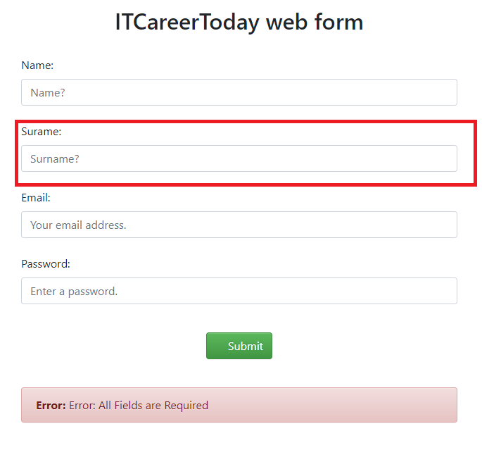
id-32 | Всплывающее сообщение о результате неудачного входа (поле surname) | S3 (Major) | P2 (Medium) | Остальные поля заполнены валидными данными. | 1. Открыть ссылку: http://itcareer.pythonanywhere.com/ 2. Оставить поле surname пустым 3. Заполнить остальные поля валидными данными. 4. Нажать кнопку SUBMIT | Информация о неуспешной регистрации не содержит саму информацию о типе ошибки в поле | Информация о неуспешной регистрации содержит саму информацию о типе ошибки в поле ("Error in name field")
id-33 | Ввод даты (поле surname) | S2 (Critical) | P1 (High) | Остальные поля заполнены валидными данными. | 1. Открыть ссылку: http://itcareer.pythonanywhere.com/ 2. Ввеcти surname: 14.10.2017 3. Заполнить остальные поля валидными данными. 4. Нажать кнопку SUBMIT | Success! | Error in surname field
id-34 | Наименование поля фамилии(поле surname) | S3 (Major) | P2 (Medium) | Остальные поля заполнены валидными данными. | 1. Открыть ссылку: http://itcareer.pythonanywhere.com/ | Опечатка в указании поля : surame | Указание поля записано верно : surname
id-35 | Нажатие Enter | S3 (Major) | P2 (Medium) | Остальные поля заполнены валидными данными. | 1. Открыть ссылку: http://itcareer.pythonanywhere.com/ 2. Ввеcти surname: Shalygina 3. Заполнить остальные поля валидными данными. 4. Нажать кнопку Enter | Не срабатывает submit | Срабатывает submit
id-36 | Ненормативная лексика (поле surname) | S4 (Minor) | P1 (Low) | Остальные поля заполнены валидными данными. | 1. Открыть ссылку: http://itcareer.pythonanywhere.com/ 2. Ввеcти surname: Fuck off 3. Заполнить остальные поля валидными данными. 4. Нажать кнопку SUBMIT | Success! | Error in surname field
id-37 | Граничные значения: до @ - 3, от @ до последней .- 1, после последней точки -1 (поле email) | S3 (Major) | P2 (Medium) | Остальные поля заполнены валидными данными. | 1. Открыть ссылку: http://itcareer.pythonanywhere.com/ 2. Ввеcти email: ada@s.r 3. Заполнить остальные поля валидными данными. 4. Нажать кнопку SUBMIT | Success! | Error in email field
id-38 | Граничные значения: до @ - 65, от @ до последней .- 33, после последней точки - 27 | S4 (Minor) | P1 (Low) | Остальные поля заполнены валидными данными. | 1. Открыть ссылку: http://itcareer.pythonanywhere.com/ 2. Ввеcти email: AdaShalyginaAdaShalyginaAdaShalyginaAdaShalyginaAdaShalyginaAdaSh@AdaShalyginaAdaShalyginaShalygina.AdaShalyginaAdaShalyginaShs 3. Заполнить остальные поля валидными данными. 4. Нажать кнопку SUBMIT | Success! | Error in email field
id-39 | Пустое поле (поле email) | S1 (Blocker) | P1 (High) | Остальные поля заполнены валидными данными. | 1. Открыть ссылку: http://itcareer.pythonanywhere.com/ 2. Оставить поле email пустым. 3. Заполнить остальные поля валидными данными. 4. Нажать кнопку SUBMIT | Success! | Error: Error: All Fields are Required
id-40 | Две @@ в поле (поле email) | S2 (Critical) | P1 (High) | Остальные поля заполнены валидными данными. | 1. Открыть ссылку: http://itcareer.pythonanywhere.com/ 2.Заполнить email : adaa@@sh.ru 3. Заполнить остальные поля валидными данными. 4. Нажать кнопку SUBMIT | Success! | Error in email field
id-41 | Использование нижнее подчеркивание (поле email) | S3 (Major) | P2 (Medium) | Остальные поля заполнены валидными данными. | 1. Открыть ссылку: http://itcareer.pythonanywhere.com/ 2.Заполнить email : ada_sh@sh.ru 3. Заполнить остальные поля валидными данными. 4. Нажать кнопку SUBMIT | Success! | Error in email field
id-42 | Использование пробела (поле email) | S2 (Critical) | P1 (High) | Остальные поля заполнены валидными данными. | 1. Открыть ссылку: http://itcareer.pythonanywhere.com/ 2.Заполнить email : ada sh@sh.ru 3. Заполнить остальные поля валидными данными. 4. Нажать кнопку SUBMIT | Success! | Error in email field
id-43 | Использование кириллицы (поле email) | S1 (Blocker) | P1 (High) | Остальные поля заполнены валидными данными. | 1. Открыть ссылку: http://itcareer.pythonanywhere.com/ 2. Ввести ада@@шш.ру 3. Заполнить остальные поля валидными данными. 4. Нажать кнопку SUBMIT | Success! | Error in email field
id-44 | Использование букв кириллицы, идентичных латинице (буква "А") (поле email) | S1 (Blocker) | P1 (High) | Остальные поля заполнены валидными данными. | 1. Открыть ссылку: http://itcareer.pythonanywhere.com/ 2. Ввести email: adа-SH@sh.ru 3. Заполнить остальные поля валидными данными. 4. Нажать кнопку SUBMIT | Success! | Error in email field
id-45 | Фокус на placeholder (должен пропасть текст "Your email address.") | S4 (Minor) | P1 (Low) | Поля не заполнены | 1. Открыть ссылку: http://itcareer.pythonanywhere.com/ 2. Наведение фокуса на placeholder поля name | Текст поля "Your email address." не пропадает | Текст поля "Your email address." пропадает
id-46 | Отсутствие обязательного спец. Символа @ (поле email) | S1 (Blocker) | P1 (High) | Остальные поля заполнены валидными данными. | 1. Открыть ссылку: http://itcareer.pythonanywhere.com/ 2. Ввести email: adа-SHsh.ru 3. Заполнить остальные поля валидными данными. 4. Нажать кнопку SUBMIT | Success! | Error in email field
id-47 | Использование запрещенного спец.символа ! (поле email) | S2 (Critical) | P1 (High) | Остальные поля заполнены валидными данными. | 1. Открыть ссылку: http://itcareer.pythonanywhere.com/ 2.Заполнить email : adа!@SHsh.ru 3. Заполнить остальные поля валидными данными. 4. Нажать кнопку SUBMIT | Success! | Error in email field
id-48 | Ввод смайликов (поле email) | S2 (Critical) | P1 (High) | Остальные поля заполнены валидными данными. | 1. Открыть ссылку: http://itcareer.pythonanywhere.com/ 2. Ввеcти email: 😂😂😂😂😂😂😂 3. Заполнить остальные поля валидными данными. 4. Нажать кнопку SUBMIT | Success! | Error in email field
id-49 | Ввод даты (поле email) | S2 (Critical) | P1 (High) | Остальные поля заполнены валидными данными. | 1. Открыть ссылку: http://itcareer.pythonanywhere.com/ 2. Ввеcти email: 14.10.2017 3. Заполнить остальные поля валидными данными. 4. Нажать кнопку SUBMIT | Success! | Error in email field
id-50 | Ненормативная лексика (поле email) | S3 (Major) | P2 (Medium) | Остальные поля заполнены валидными данными. | 1. Открыть ссылку: http://itcareer.pythonanywhere.com/ 2. Ввеcти email: Fuck off 3. Заполнить остальные поля валидными данными. 4. Нажать кнопку SUBMIT | Success! | Error in email field
id-51 | Использование цифр после последней точки (поле email) | S2 (Critical) | P1 (High) | Остальные поля заполнены валидными данными. | 1. Открыть ссылку: http://itcareer.pythonanywhere.com/ 2. Ввеcти email: ada-shalygina@sh.ru111 3. Заполнить остальные поля валидными данными. 4. Нажать кнопку SUBMIT | Success! | Error in email field
id-52 | Начало email c "-" (поле email) | S2 (Critical) | P1 (High) | Остальные поля заполнены валидными данными. | 1. Открыть ссылку: http://itcareer.pythonanywhere.com/ 2. Ввеcти email: -ada-shalygina@sh.ru 3. Заполнить остальные поля валидными данными. 4. Нажать кнопку SUBMIT | Success! | Error in email field
id-53 | Повторное использование валидного email (поле email) | S1 (Blocker) | P1 (High) | Остальные поля заполнены валидными данными. | 1. Открыть ссылку: http://itcareer.pythonanywhere.com/ 2. Ввеcти email: ada-shalygina@sh.ru 3. Заполнить остальные поля валидными данными. 4. Нажать кнопку SUBMIT | Success! | Error in email field
id-54 | Граничое значение символов: 7 (поле password) | S1 (Blocker) | P1 (High) | Остальные поля заполнены валидными данными. | 1. Открыть ссылку: http://itcareer.pythonanywhere.com/ 2. Ввеcти password: AdaSh1! 3. Заполнить остальные поля валидными данными. 4. Нажать кнопку SUBMIT | Success! | Error in password field
id-55 | Граничое значение символов: 17 (поле password) | S1 (Blocker) | P1 (High) | Остальные поля заполнены валидными данными. | 1. Открыть ссылку: http://itcareer.pythonanywhere.com/ 2. Ввеcти password: AdaShalygina1!123 3. Заполнить остальные поля валидными данными. 4. Нажать кнопку SUBMIT | Success! | Error in password field
id-56 | Отсутствие обязательных спец. Символов (поле password) | S3 (Major) | P2 (Medium) | Остальные поля заполнены валидными данными. | 1. Открыть ссылку: http://itcareer.pythonanywhere.com/ 2. Ввеcти passwordl: Ada1Shalygina 3. Заполнить остальные поля валидными данными. 4. Нажать кнопку SUBMIT | Success! | Error in password field
id-57 | Отсутствие цифр в поле (поле password) | S3 (Major) | P2 (Medium) | Остальные поля заполнены валидными данными. | 1. Открыть ссылку: http://itcareer.pythonanywhere.com/ 2. Ввеcти password: Ada!Shalygina 3. Заполнить остальные поля валидными данными. 4. Нажать кнопку SUBMIT | Success! | Error in password field
id-58 | Отсутствие большой буквы в поле (поле password) | S3 (Major) | P2 (Medium) | Остальные поля заполнены валидными данными. | 1. Открыть ссылку: http://itcareer.pythonanywhere.com/ 2. Ввеcти password: ada1!shalygina 3. Заполнить остальные поля валидными данными. 4. Нажать кнопку SUBMIT | Success! | Error in password field
id-59 | Отсутствие маленькой буквы в поле (поле password) | S3 (Major) | P2 (Medium) | Остальные поля заполнены валидными данными. | 1. Открыть ссылку: http://itcareer.pythonanywhere.com/ 2. Ввеcти password: ADA1!SHALYGINA 3. Заполнить остальные поля валидными данными. 4. Нажать кнопку SUBMIT | Success! | Error in password field
id-60 | Наличие запрещенного спец.символа (поле password) | S3 (Major) | P2 (Medium) | Остальные поля заполнены валидными данными. | 1. Открыть ссылку: http://itcareer.pythonanywhere.com/ 2. Ввеcти password:Ada1!Shalygina$ 3. Заполнить остальные поля валидными данными. 4. Нажать кнопку SUBMIT | Success! | Error in password field
id-61 | Пустое поле (поле password) | S1 (Blocker) | P1 (High) | Остальные поля заполнены валидными данными. | 1. Открыть ссылку: http://itcareer.pythonanywhere.com/ 2. Оставить поле password пустым. 3. Заполнить остальные поля валидными данными. 4. Нажать кнопку SUBMIT | Success! | Error: Error: All Fields are Required
id-62 | Использование пробела (поле password) | S2 (Critical) | P1 (High) | Остальные поля заполнены валидными данными. | 1. Открыть ссылку: http://itcareer.pythonanywhere.com/ 2.password: Ada1! Shalygina 3. Заполнить остальные поля валидными данными. 4. Нажать кнопку SUBMIT | Success! | Error in password field
id-63 | Использование кириллицы (поле password) | S1 (Blocker) | P1 (High) | Остальные поля заполнены валидными данными. | 1. Открыть ссылку: http://itcareer.pythonanywhere.com/ 2. Ввести password: адашалыгина1! 3. Заполнить остальные поля валидными данными. 4. Нажать кнопку SUBMIT | Success! | Error in password field
id-64 | Фокус на placeholder (должен пропасть текст "Enter a password") | S4 (Minor) | P1 (Low) | Поля не заполнены | 1. Открыть ссылку: http://itcareer.pythonanywhere.com/ 2. Наведение фокуса на placeholder поля name | Текст поля "Enter a password" не пропадает | Текст поля "Enter a password" пропадает
id-65 | Использование букв кириллицы, идентичных латинице (буква "А") (поле password) | S1 (Blocker) | P1 (High) | Остальные поля заполнены валидными данными. | 1. Открыть ссылку: http://itcareer.pythonanywhere.com/ 2. Ввеcти name: Аda1!Shalygina 3. Заполнить остальные поля валидными данными. 4. Нажать кнопку SUBMIT | Success! | Error in password field
id-66 | Обязательные поля | S3 (Major) | P1 (High) | Поля не заполнены | 1. Открыть ссылку: http://itcareer.pythonanywhere.com/ | Обязательные для заполнения поля не отмечены | Обязательные для заполнения поля отмечены | 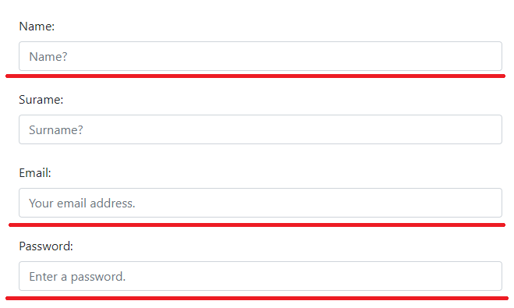
id-67 | Название заголовка | S2 (Critical) | P1 (High) | Поля не заполнены | 1. Открыть ссылку: http://itcareer.pythonanywhere.com/ | Указан текст "ITCareerToday web form" | Указан текст "Form registration"
id-68 | Название заголовка Н2 (текст) | S2 (Critical) | P1 (High) | Поля не заполнены | 1. Открыть ссылку: http://itcareer.pythonanywhere.com/ | Указан текст "Demo form" | Указан текст "Form registration"
id-69 | Название заголовка Н2 (иконка) | S2 (Critical) | P1 (High) | Поля не заполнены | 1. Открыть ссылку: http://itcareer.pythonanywhere.com/ | Иконка имеет серый цвет | Иконка оформлена в стиле страницы
id-70 | Доменное имя сервера | S2 (Critical) | P1 (High) | Поля не заполнены | 1. Открыть ссылку: http://itcareer.pythonanywhere.com/ | Указан текст "http://itcareer.pythonanywhere.com/" | Указан текст "Form registration" в доменном имени

 | `

id-142
id-143
id-144
id-145
id-146
id-147
id-148
id-149

